Sprint Backlog
Sprint No. | Product Backlog Items | Sprint Tasks | Initial Estimate of Effort | New Estimate of Effort Remaining at The End of Day |  |  |  |  |  |  | Actual | Volunteer
 |  |  |  | 1 | 2 | 3 | 4 | 5 | 6 | 7
16 | As a user, I want to switch language at all time. | ออกแบบ UI เปลี่ยนภาษาสำหรับภาษาไทย | 2 | 2 | 2 | 2 | 0 | 0 | 0 | 0 | 3 | วราภรณ์
 |  | ออกแบบ UI เปลี่ยนภาษาสำหรับภาษาอังกฤษ | 2 | 2 | 2 | 2 | 0 | 0 | 0 | 0 | 3 | วราภรณ์
 |  | ออกแบบ UI เปลี่ยนภาษาสำหรับภาษาอินโดนีเซีย | 2 | 2 | 2 | 2 | 0 | 0 | 0 | 0 | 3 | วราภรณ์ | Total | 1 | 2 | 3 | 4 | 5 | 6 | 7
 |  | Scenario 1: ผู้ใช้สามารถเปลี่ยนภาษาที่ต้องการได้ตลอดเวลา 1.1ผู้ใช้เปิดเว็ปไซต์ 1.2.ผู้ใช้เลือกภาษาไทย 1.3ระบบควรแสดงข้อความและส่วนต่าง ๆ ในเว็บไซต์เป็นภาษาไทย 1.4ผู้ใช้เลือกภาษาอังกฤษ 1.5ระบบควรแสดงข้อความและส่วนต่าง ๆ ในเว็บไซต์เป็นภาษาอังกฤษ 1.6ผู้ใช้เลือกภาษาอินโดนีเซีย 1.7ระบบควรแสดงข้อความและส่วนต่าง ๆ ในเว็บไซต์เป็นภาษาอินโดนีเซีย | 1 | 0 | 0 | 0 | 0 | 1 | 1 | 0 | 2 | อานุภาพ | 21 | 6 | 6 | 6 | 0 | 8 | 7 | 7
11 vs. Total
 |  | Scenario 2: การเปลี่ยนภาษาแสดงผลได้ถูกต้อง 2.1 ผู้ใช้เปิดเว็ปไซต์ 2.2 ผู้ใช้คลิกที่ปุ่มสลับภาษาอังกฤษ 2.3 ข้อความต่างๆเปลี่ยนเป็นภาษาอังกฤษอย่างถูกต้อง 2.4 ผู้ใช้คลิกที่ปุ่มสลับภาษาอินโดนีเซีย 2.5 ข้อความต่างๆเปลี่ยนเป็นภาษาอินโดนีเซียอย่างถูกต้อง 2.6 ผู้ใช้คลิกที่ปุ่มสลับภาษาไทย 2.7 ข้อความต่างๆเปลี่ยนเป็นภาษาไทยอย่างถูกต้อง | 1 | 0 | 0 | 0 | 0 | 1 | 1 | 0 | 2 | อานุภาพ
 |  | Scenario 3: เปลี่ยนภาษาได้ทุกหน้า 3.1 ผู้ใช้เปิดเว็ปไซต์ 3.2 ผู้ใช้กดคลิกที่สินค้า 3.3 ผู้ใช้เปลี่ยนภาษาเป็นภาษาอังกฤษ 3.4 รายระเอียดสินค้าเปลี่ยนเป็นภาษาอังกฤษ 3.5 ผู้ใช้เปลี่ยนภาษาเป็นภาษาอังกฤษ 3.6 รายระเอียดสินค้าเปลี่ยนเป็นภาษาอินโดนีเซีย 3.7 ผู้ใช้เปลี่ยนภาษาเป็นภาษาไทย 3.8 รายระเอียดสินค้าเปลี่ยนเป็นภาษาไทย | 1 | 0 | 0 | 0 | 0 | 1 | 1 | 0 | 2 | อานุภาพ
 |  | เขียน TC 01 | 1 | 0 | 0 | 0 | 0 | 0 | 0 | 1 | 1 | อานุภาพ
 |  | เขียน TC 02 | 1 | 0 | 0 | 0 | 0 | 0 | 0 | 1 | 1 | อานุภาพ
 |  | เขียน TC 03 | 1 | 0 | 0 | 0 | 0 | 0 | 0 | 1 | 1 | อานุภาพ
 |  | เขียน TC 04 | 1 | 0 | 0 | 0 | 0 | 0 | 0 | 1 | 1 | อานุภาพ
 |  | เขียน TC 05 | 1 | 0 | 0 | 0 | 0 | 0 | 0 | 1 | 1 | อานุภาพ
 |  | เขียน TC 06 | 1 | 0 | 0 | 0 | 0 | 0 | 0 | 1 | 1 | อานุภาพ
 |  | เขียน TC 07 | 1 | 0 | 0 | 0 | 0 | 0 | 0 | 1 | 1 | อานุภาพ
 |  | หา Function เปลี่ยนภาษา | 2 | 0 | 0 | 0 | 0 | 2 | 2 | 0 | 2 | อานุภาพ
 |  | หา Module Language selector block | 2 | 0 | 0 | 0 | 0 | 2 | 2 | 0 | 2 | อานุภาพ
 |  | หาตาราง database ps_lang | 1 | 0 | 0 | 0 | 0 | 1 | 0 | 0 | 1 | อานุุภาพ

 | Team velocity = 21

A-DAPT Blueprint
 |  | THEME: | EPIC: | FEATURE: | STORY:
 |  | DESIGNED BY: | DATE: | NOTE:

CUSTOMER VISIBLE | ACCEPTANCE TEST

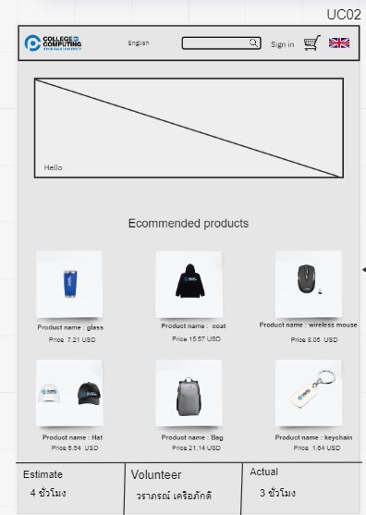
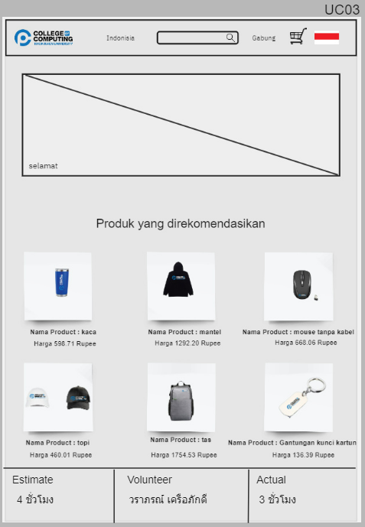
 | USER INTERFACE (UI)
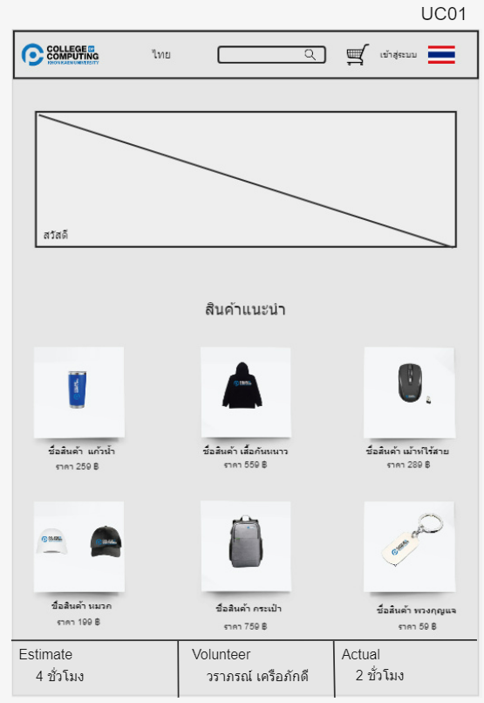

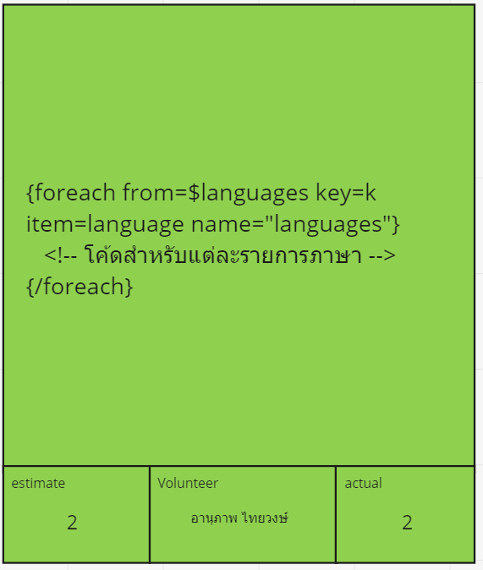
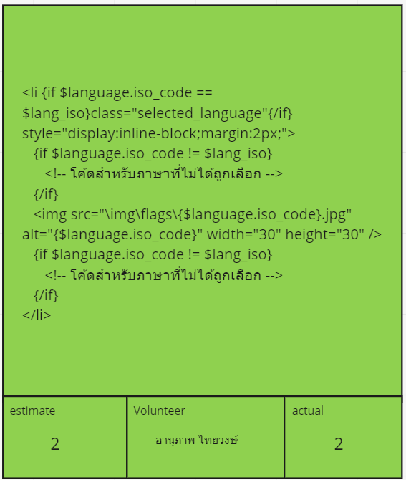
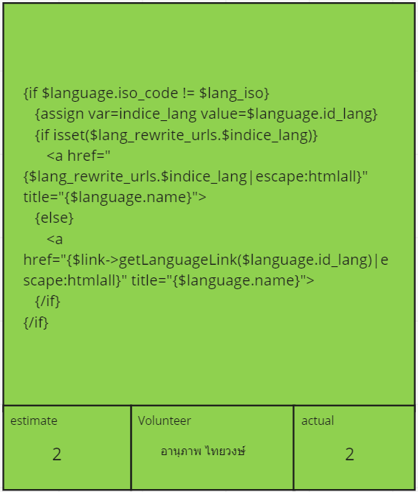
CUSTOMER INVISIBLE | BUSINESS LOGIC

 | DATABASE
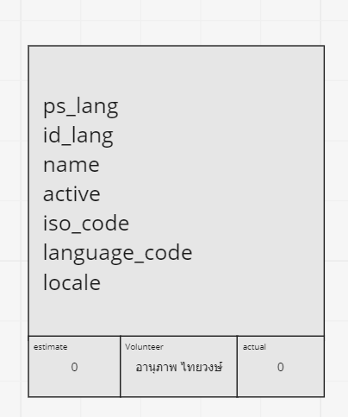

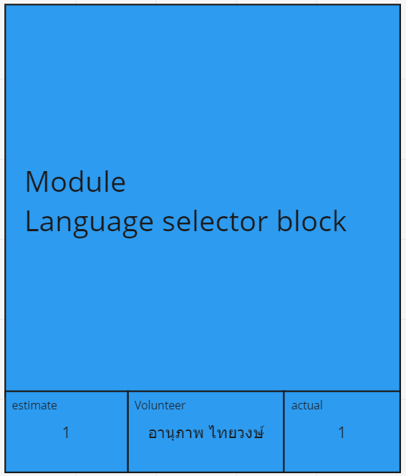
 | SUPPORT

